Chi tiết địa chất
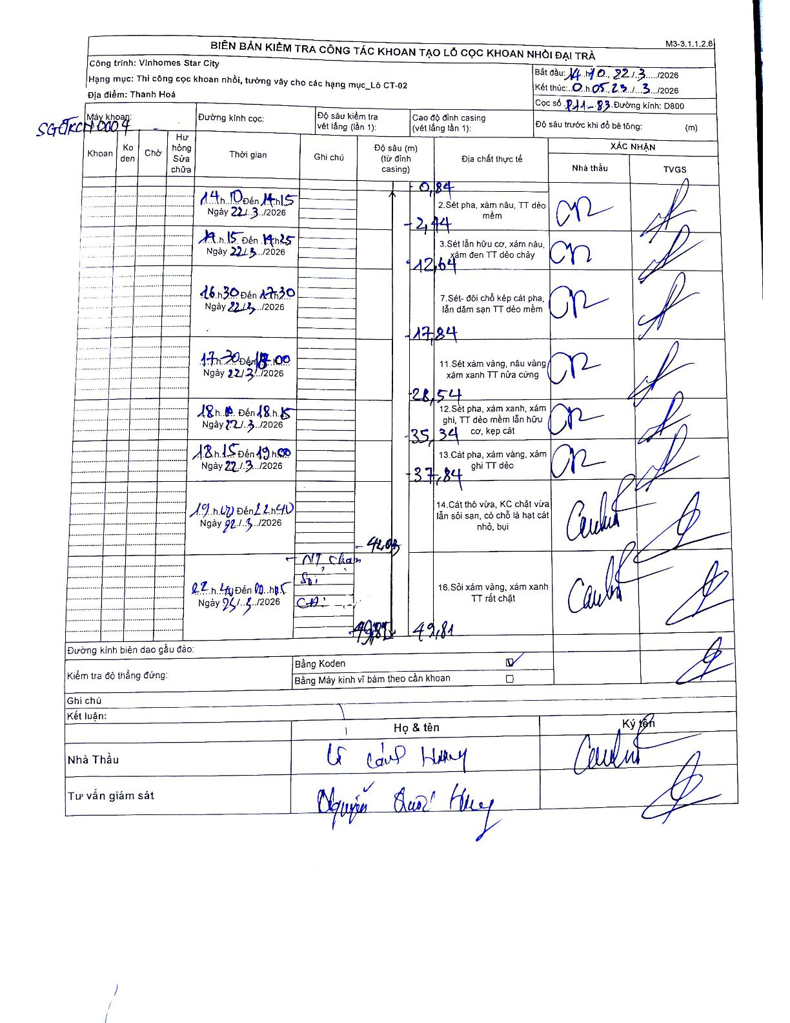
Dự án | Star City Thanh Hóa
Hạng mục | Thi công cọc khoan nhồi, tường vây cho các hạng mục_Lô CT-02
Tên bộ phận | Lô CT-02
Số hiệu cọc | P11-83
Tên Máy khoan | SGCT-KCN0004
Đường kính | D800
Bắt đầu thi công | 14:10 22/03/2026
Kết thúc thi công | 00:05 23/03/2026

Địa chất TT | Đường kính | Mô tả lớp thiết kế | Từ (h) | Đến (h) | Cao độ từ | Cao độ đến | T.Gian (h) | Dài (m) | V (m/h) | Ghi chú
2 | D800 | Sét pha, xám nâu, TT dẻo mềm | 14:10 22/03/2026 | 14:15 22/03/2026 | 0 | -0.84 | 0.08 | 0.84 | 10.08
3 | D800 | Sét lẫn hữu cơ, xám nâu, xám đen TT dẻo chảy | 14:15 22/03/2026 | 14:25 22/03/2026 | -0.84 | -2.44 | 0.17 | 1.6 | 9.6
7 | D800 | Sét- đôi chỗ kẹp cát pha, lẫn dăm sạn TT dẻo mềm | 16:30 22/03/2026 | 17:30 22/03/2026 | -2.44 | -12.64 | 1 | 10.2 | 10.2
11 | D800 | Sét xám vàng, nâu vàng, xám xanh TT nửa cứng | 17:30 22/03/2026 | 18:00 22/03/2026 | -12.64 | -17.84 | 0.5 | 5.2 | 10.4
12 | D800 | Sét pha, xám xanh, xám ghi, TT dẻo mềm lẫn hữu cơ, kẹp cát | 18:00 22/03/2026 | 18:15 22/03/2026 | -17.84 | -28.54 | 0.25 | 10.7 | 42.8
13 | D800 | Cát pha, xám vàng, xám ghi TT dẻo | 18:15 22/03/2026 | 19:00 22/03/2026 | -28.54 | -35.34 | 0.75 | 6.8 | 9.07
14 | D800 | Cát thô vừa, KC chặt vừa lẫn sỏi sạn, có chỗ là hạt cát nhỏ, bụi | 19:00 22/03/2026 | 22:40 22/03/2026 | -35.34 | -37.84 | 3.67 | 2.5 | 0.68
16 | D800 | Sỏi xám vàng, xám xanh TT rất chặt | 22:40 22/03/2026 | 00:05 23/03/2026 | -37.84 | -49.81 | 1.42 | 11.97 | 8.45 | Tại độ sâu 42.08m có ghi chú kiểm tra: NT chạm, Sỏi, Cát

ẢNH BIÊN BẢN GỐC

